Лист1
ID | Заглавие | Приоритет | Серьезность | Шаги воспроизведения | Фактический результат | Ожидаемый результат | Приложения
1 | Создание объявления: отсутствует текст при вызове информационных окон | High | Minor | 1. При создании объявления нажать на иконку для вызова информационного окна на любом из 4 этапов создания объявления. | Отсутствие текста во всех вызываемых информационных окнах с пункта 1 по пункт 4 при создании объявления. | Наличие текста в вызываемых информационных окнах | 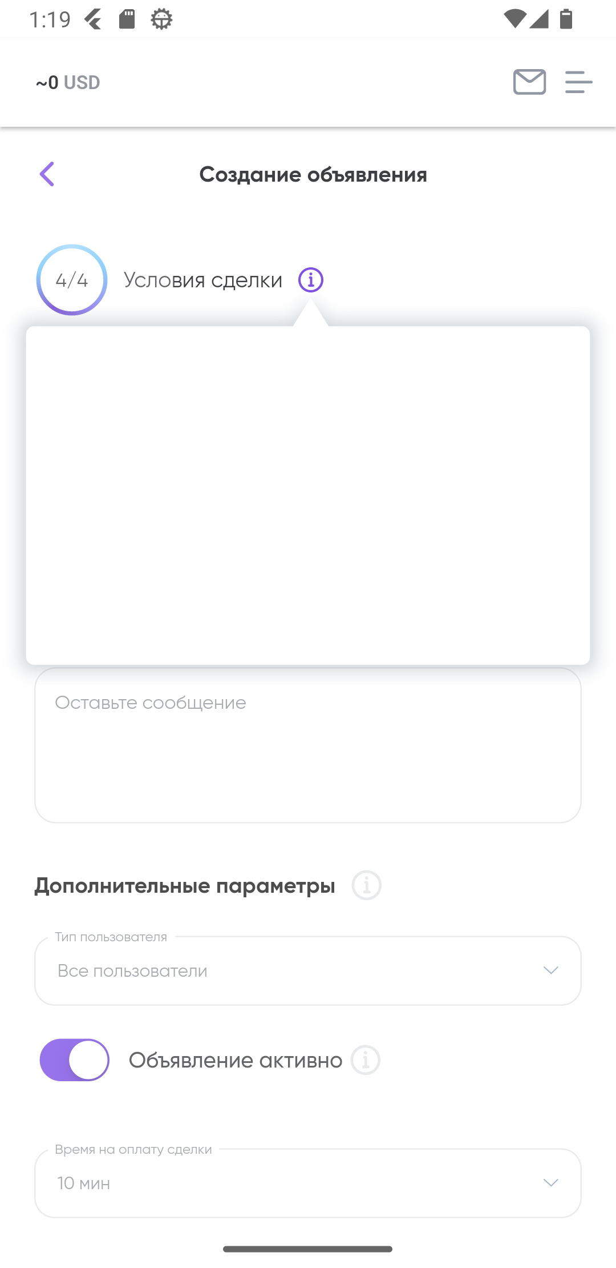 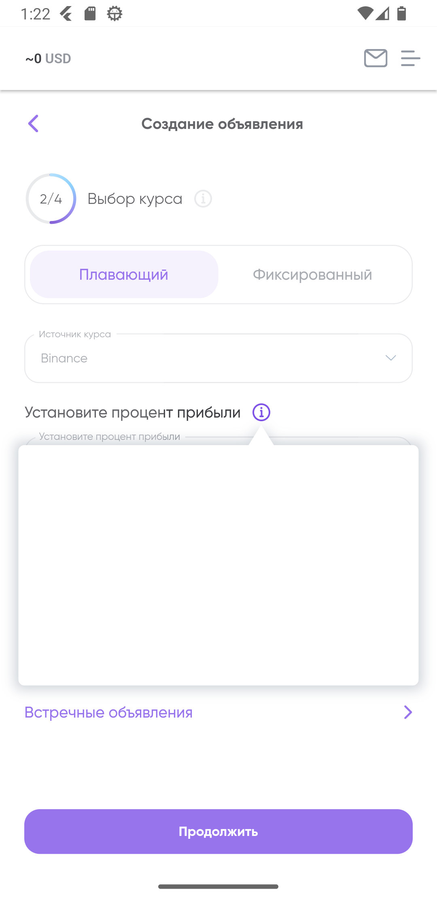 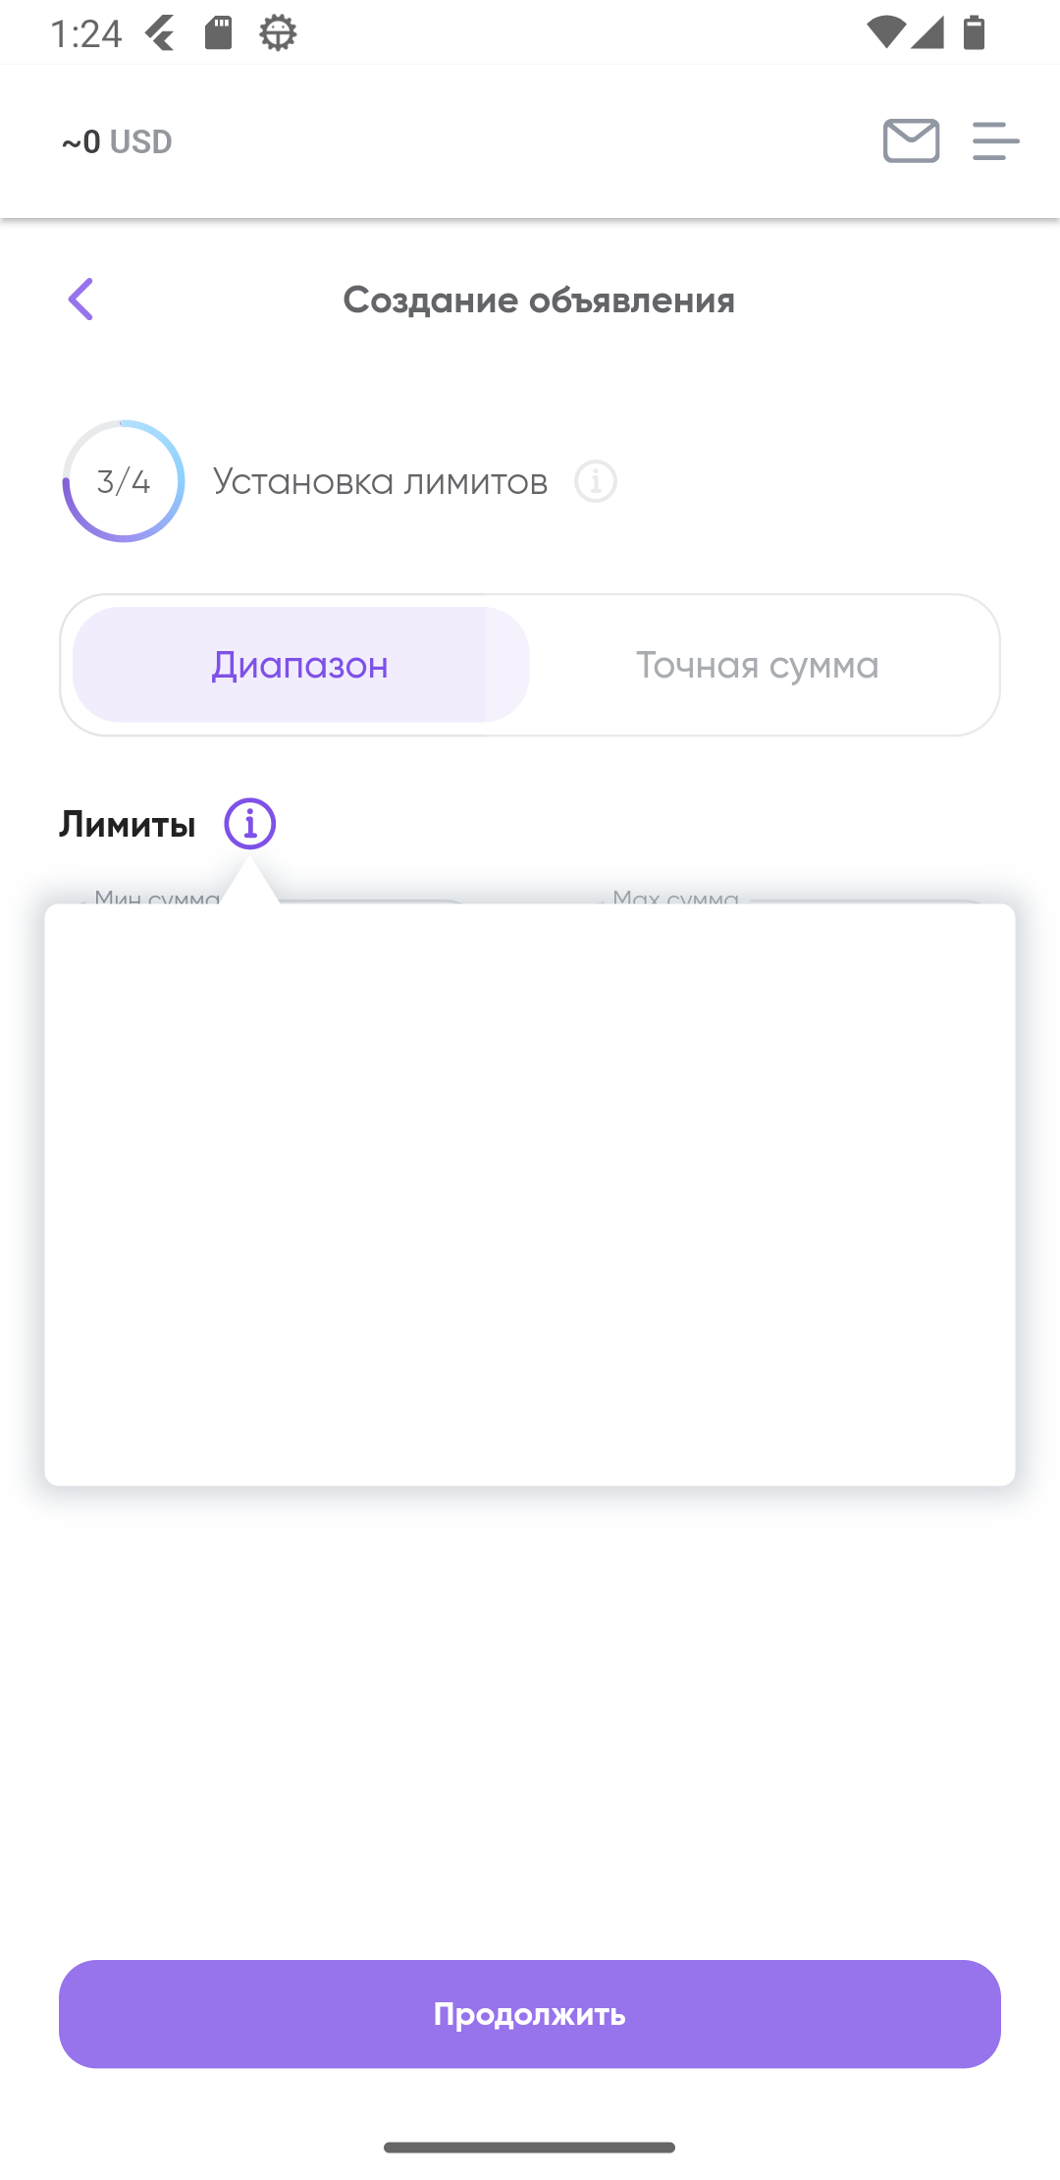
2 | Зачисление средств: после сообщений о зачислении средств баланс всех валют оставался нулевым | Low | Minor | 1. Зарегистрировать новый кошелек 2. Просмотреть сообщения о зачислении различных валют по нажатию на иконку конверта. 3. Нажать на иконку с тремя полосками в верхнем правом углу экрана 4. Выбрать Balance | По всем валютам средства на счете отсутствуют после сообщений об их зачислении. Проблема решается закрытием приложения свайпом вверх. После открытия приложения средства отображаются. | После сообщений о зачислении валют обновление балансов валют на счету. | 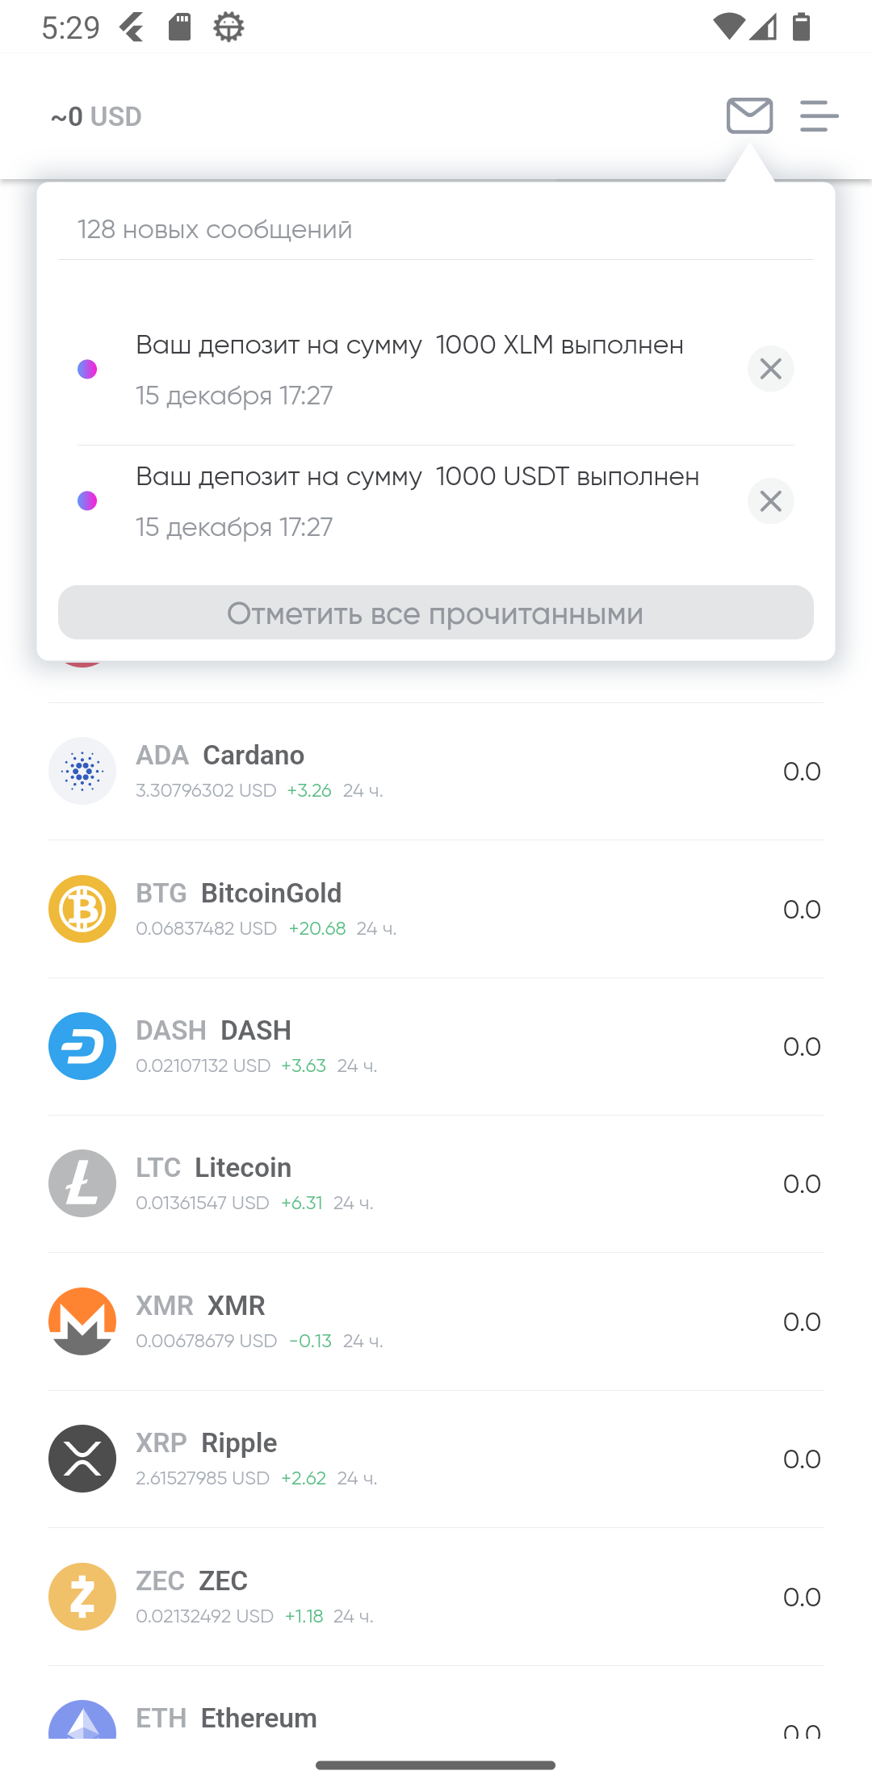
3 | Создание объявления: изменение процента прибыли не влияет на суммы отображенные в "Ваш курс" и "С учетом комиссии сервиса". | Medium | Trivial | 1. Перейти к пункту 2 создания объявления. 2. Изменить процент прибыли с 0 до 50 | Изменение процента прибыли не влияет на суммы отображенные в "Ваш курс" и "С учетом комиссии сервиса". | Изменение суммы в пунктах "Ваш курс" и "С учетом комиссии сервиса" с учетом введенного процента прибыли. | 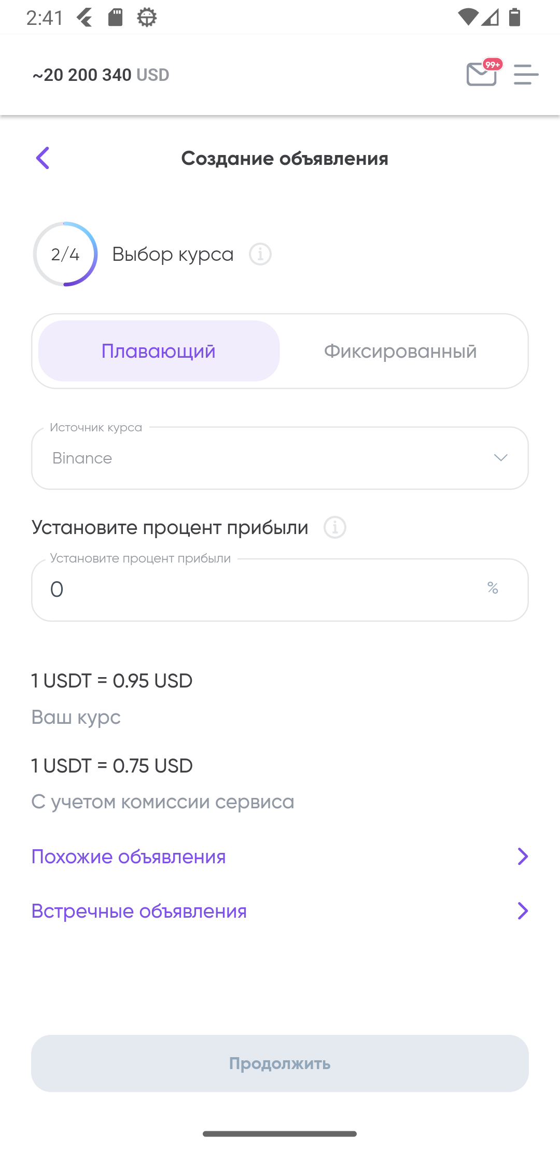 
4 | Создание объявления: некорректная работа при выборе и фиксированного, и плавающего курса. | Medium | Trivial | 1. Перейти к пункту 2 создания объявления. 2. Установить фиксированный курс с недопустимым значением. 3. Перейти в плавающий курс и установить любое значение от 0 до 50. | При выборе некорректного фиксированного курса выбор корректного плавающего не позволяет продолжить работу. | При выборе либо фиксированного, либо плавающего курса система позволяет пользователю продолжить работу при корректных значениях выбранного в данный момент типа курса. | 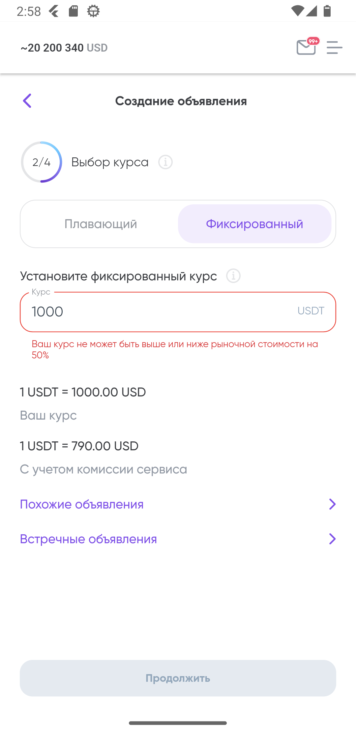 
5 | Созданное объявление: неверный тип объявления относительно выбранного при создании объявления | High | Critical | 1. В 1 пункте создания объявления выбрать валюту в "Отдаю" и "Получаю" 2. Создать объявление 3. Нажать на иконку с тремя полосками в верхнем правом углу экрана 4. Выбрать Peer-to-Peer 5. Перейти во вкладку "Мои объявления". | В 1 пункте создания объявления было выбрано "Отдать USDT за USD", в то время как после публикации объявления в нем написано "Отдаю USD за USDT". | Соответствие типа объявления, выбранному типу при создании объявления. | 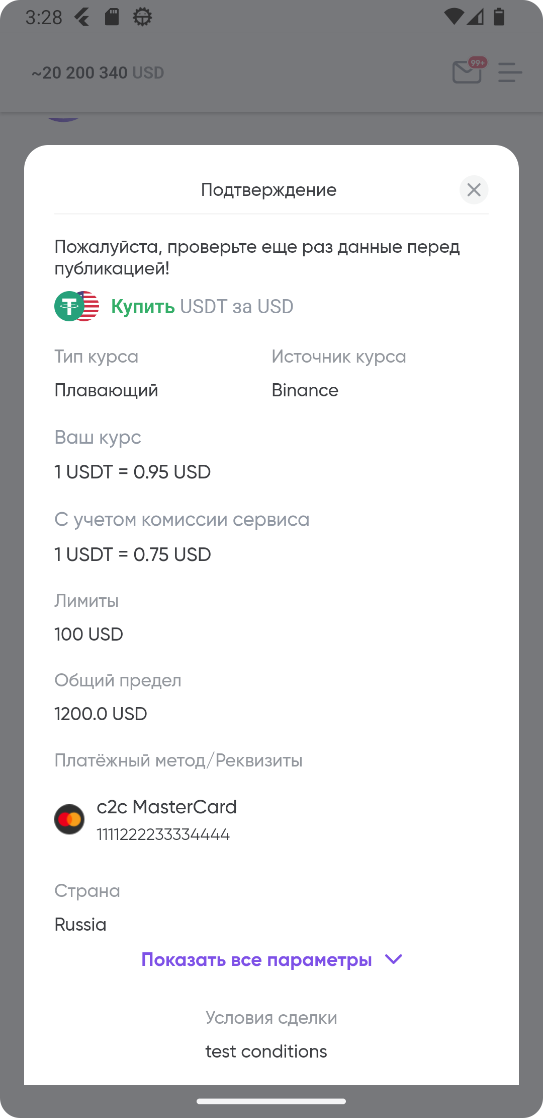 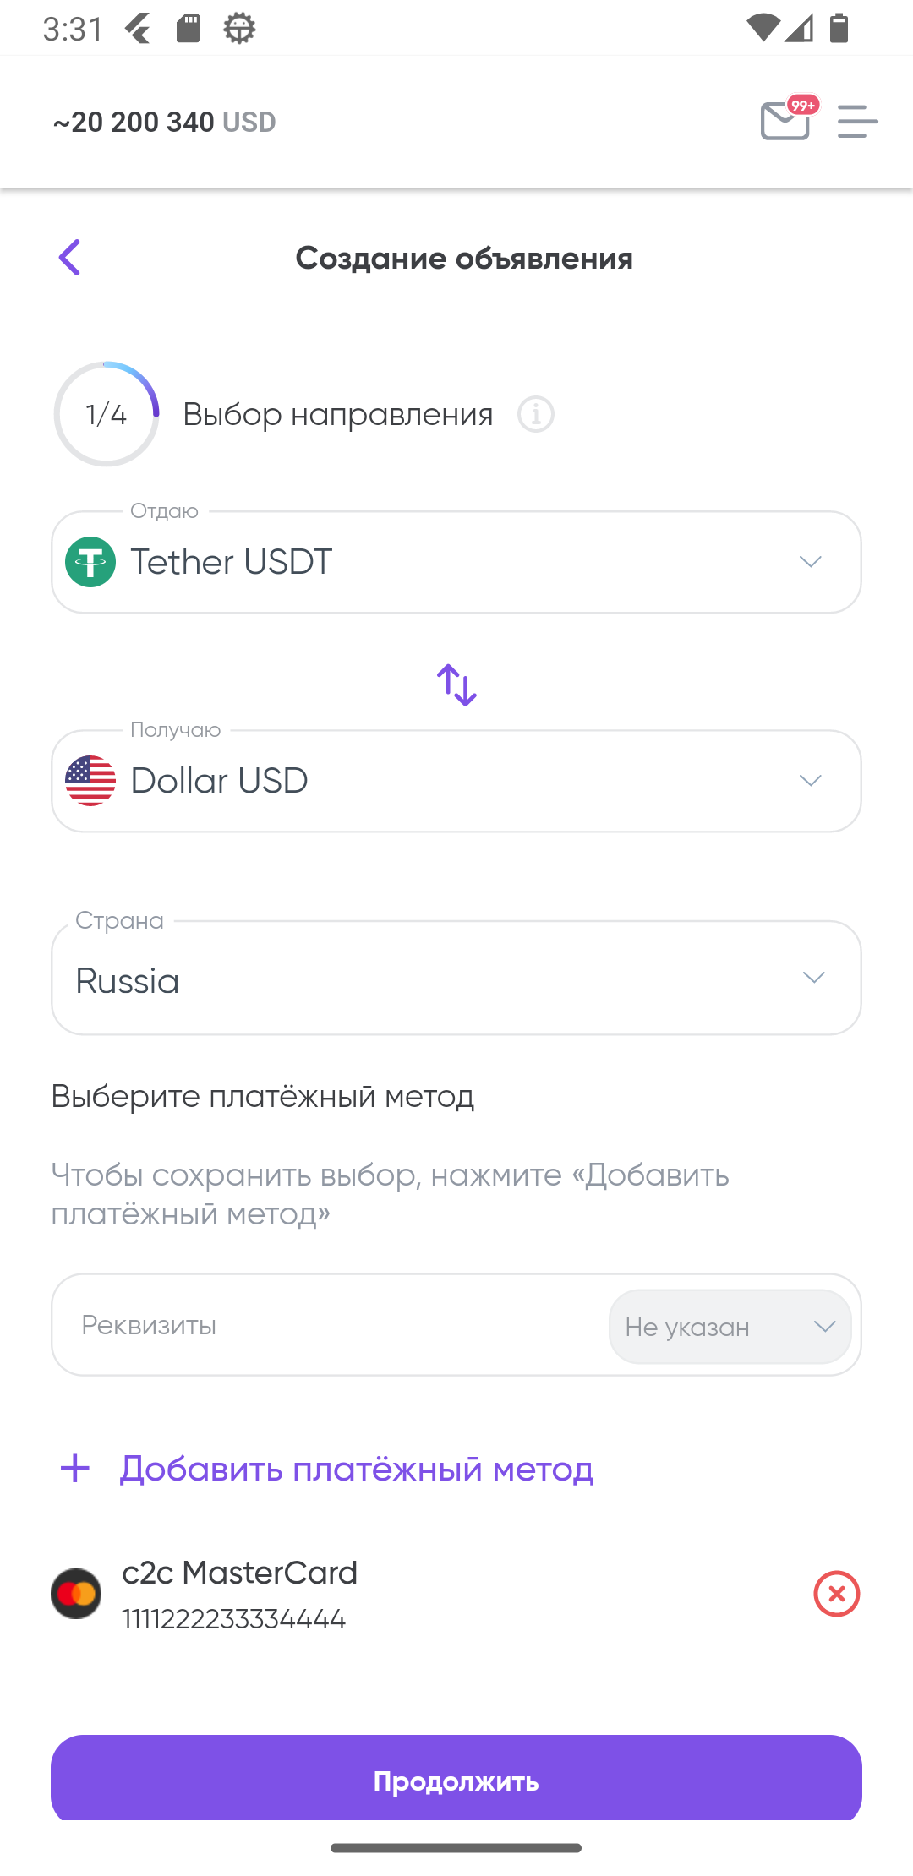 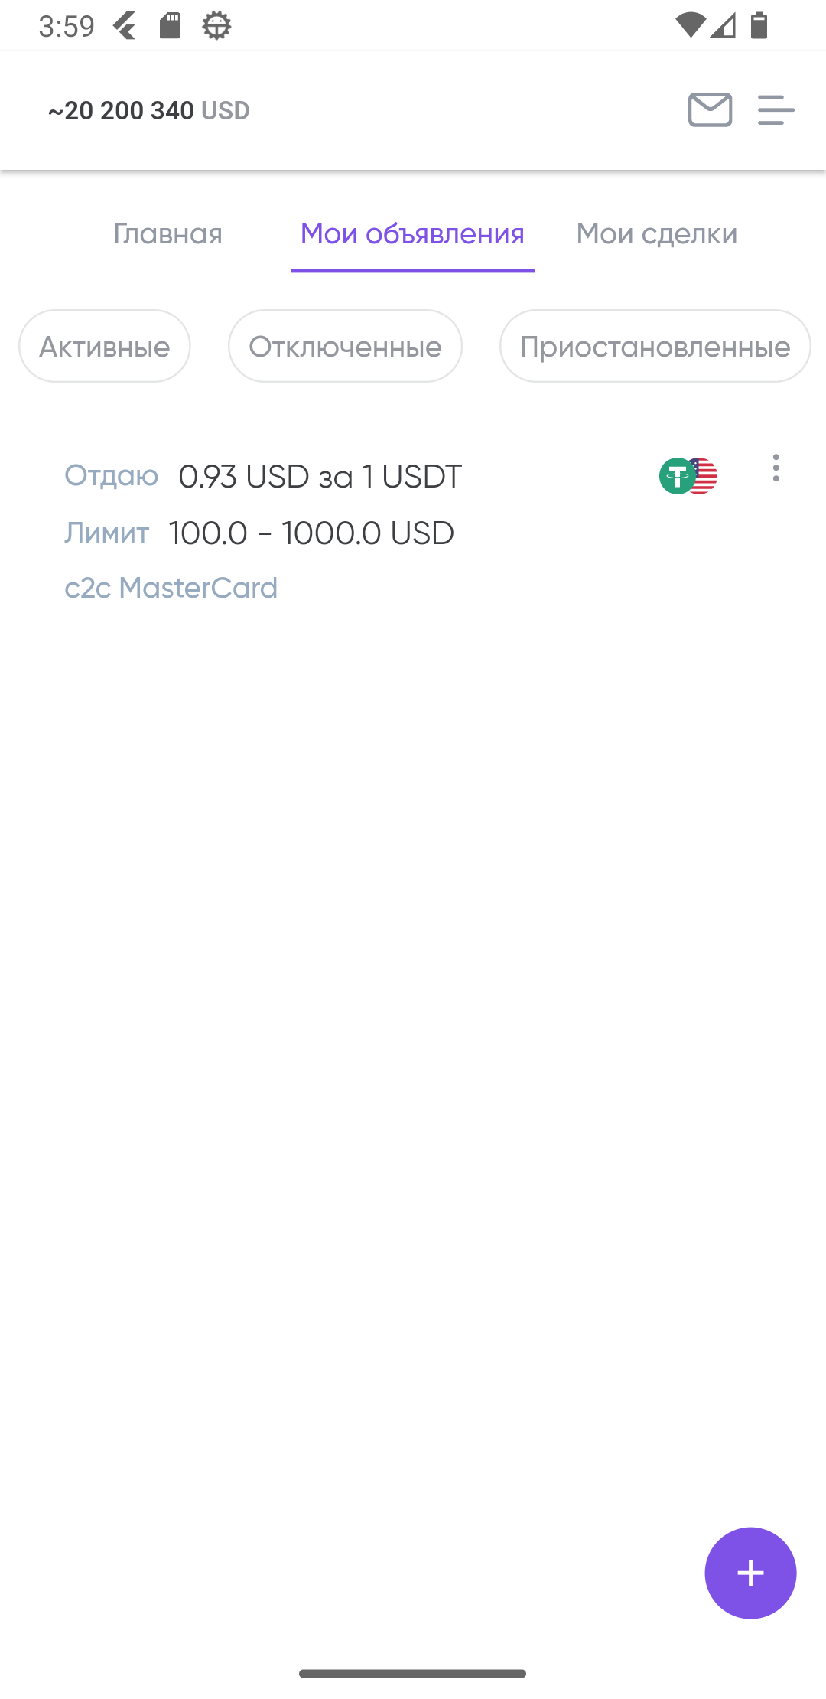
6 | Главная: объявления других пользователей при их открытии некорректно отображаются | High | Trivial | 1. Нажать на иконку с тремя полосками в верхнем правом углу экрана 2. Выбрать Peer-to-Peer 3. Перейти во вкладку "Главная". 4. Открыть любое объявление. | Во вкладке "Главная" отображение объявления о продаже USD за XRP, при открытии данного объявления отображается как Продать XRP за USD | Соответствие продаваемой и покупаемой валюты в списке объявлений валютам при открытии объявления. | 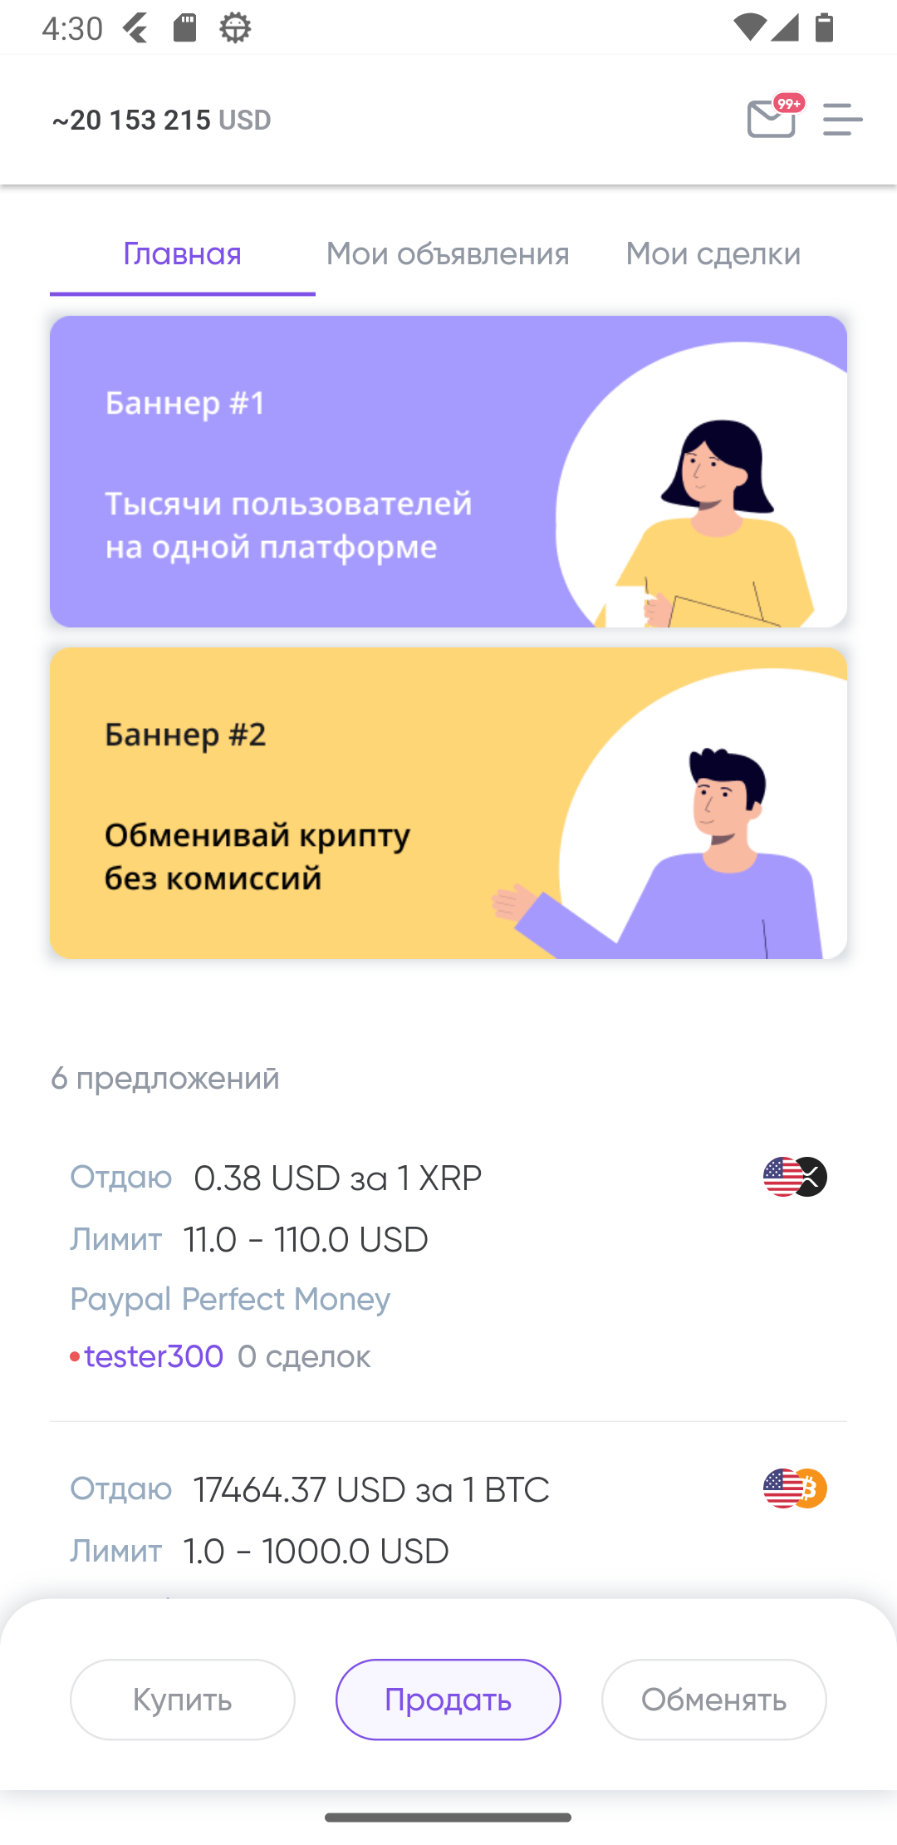 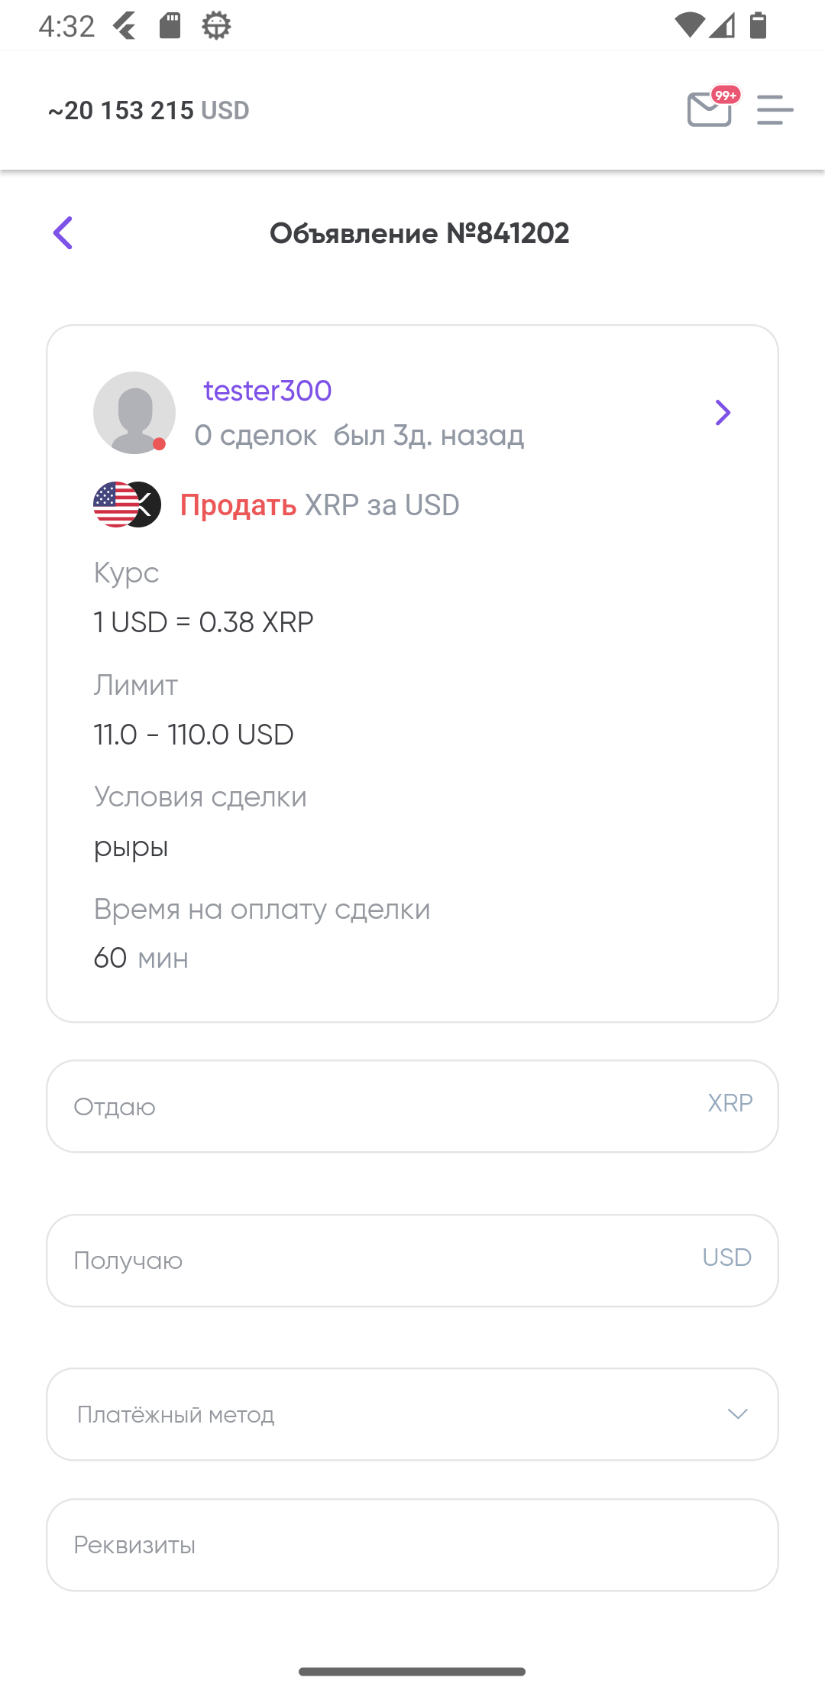
7 | Создание объявления: неверное отображение курса биржи | High | Trivial | 1. Выбрать источник курса при пункте 2 создания объявления. 2. Сравнить курс с реальным курсом | Курс равный 1USD=17053 BTC | 1 BTC стоит примерно 17000-18000 USD, 1 USD=0,00005556 BTC | 